Sheet2
 |  | a8 | 343 |  |  |  |  |  |  | Conpany a | 343 | 343 (24.5 %)
 |  | a2 | 234 |  |  |  |  |  |  | Conpany b | 234 | 234 (16.7 %)
 |  | a5 | 231 |  |  |  |  |  |  | Company c | 231 | 231 (16.5 %)
 |  | a6 | 187 |  |  |  |  |  |  | Our Company | 187 | 187 (13.3 %)
 |  | a3 | 133 |  |  |  |  |  |  | Company d | 133 | 133 (9.5 %)
 |  | a1 | 127 |  |  |  |  |  |  | Company e | 127 | 127 (9.1 %)
Big | Small | a4 | 123 |  |  |  |  |  |  | Company f | 123 | 123 (8.8 %)
718 | 310 | a7 | 13 |  |  |  |  |  |  | Company x | 23 | 23 (1.6 %)
718 (69.8 %) | 310 (30.2 %) |  |  |  |  |  |  |  |  | Company y | 1 | 1 (0.1 %)

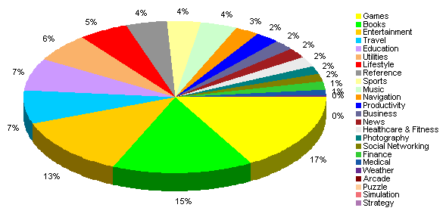



 |  | a1 | a2 | a3
 |  | 123 | 234 | 133

 |  | a1 | a2 | a3 | a4 | a5 | a6 | a7 | a8
 |  | 123 | 234 | 133 | 123 | 231 | 123 | 13 | 343

